2019_data
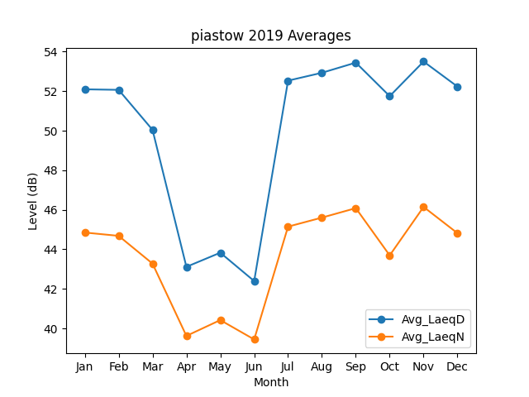
Month | Avg_LaeqD | Avg_LaeqN
1 | 52.096783049 | 44.849936687
2 | 52.069827543 | 44.682512447
3 | 50.046802459 | 43.277638615
4 | 43.114388357 | 39.619878413
5 | 43.829786116 | 40.420888589
6 | 42.395313503 | 39.441297727
7 | 52.534964242 | 45.148807437
8 | 52.933167975 | 45.6056822
9 | 53.446674822 | 46.084324424
10 | 51.750517602 | 43.693544501
11 | 53.501919302 | 46.145874782
12 | 52.234450669 | 44.817651647

